界面&功能
界面相关 |  |  |  |  | 功能规则

 | 功能入口

 | 主界面【当前为示例】
1
2
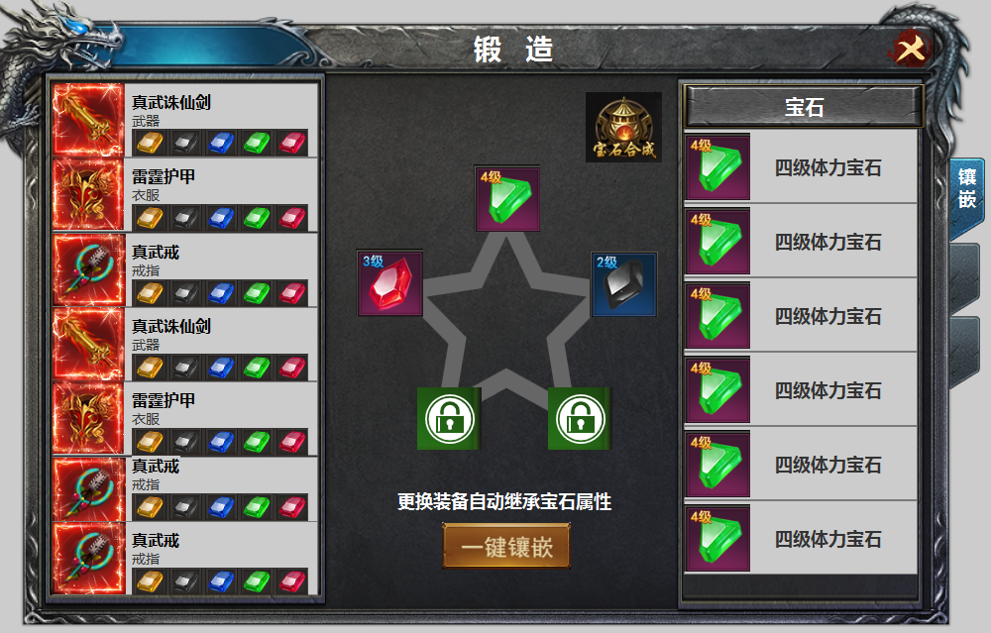
3
 |  |  | 美术需求 |  |  | 功能规则
5
5
4
 |  | 1 | 标题栏 |  | 1 | 标题栏
 |  | 2 | 关闭按钮 |  | 2 | 关闭按钮
 |  | 3 | 装备栏 |  | 3 | 装备栏
 |  |  | ▶ | 框体及选中状态 |  | ▶ | 显示道具icon，名称，部位名称，及五个槽位和宝石icon
 |  | 4 | 镶嵌栏 |  |  | ▶ | 当右侧镶嵌栏镶嵌宝石后，装备部位处相应的宝石icon填充。
 |  |  | ▶ | 背景，槽位，锁形标记。 |  | ▶ | 位置对应镶嵌栏的宝石位置。
 |  |  | ▶ | 每个位置有选中效果 |  | ▶ | 十件装备，可上下滑动。有选中状态，宝石镶嵌在镶嵌位置，更换装备时自动继承。
 |  | 5 | 合成按钮 |  |  | ▶ | 装备卸下时，部位的宝石属性失效，但保留宝石icon，点击时提醒：未穿戴装备
 |  | 6 | 镶嵌按钮 |  | 4 | 镶嵌栏
 |  | 7 | 一级页签 |  |  | ▶ | 顺序从上至下，未解锁时点击提示未解锁。
 |  |  |  |  |  | ▶ | 点击宝石弹出tip，更换和卸下。
 |  |  |  |  |  | ▶ | 选中效果
 |  |  |  |  | 5 | 宝石背包。
7
 |  |  |  |  |  | ▶ | 此处宝石点击显示tips ，再次点击可进行装配。（有装配位置时）
 |  |  |  |  |  | ▶ | 当装备位置和宝石类型不相符时，点击宝石提示：部位不符
 |  |  |  |  | 6 | 一键镶嵌
 |  |  |  |  |  | ▶ | 点击可进行一键镶嵌操作，自动检索背包宝石进行更换。
 |  |  |  |  | 7 | 一级页签
6

